Sheet1
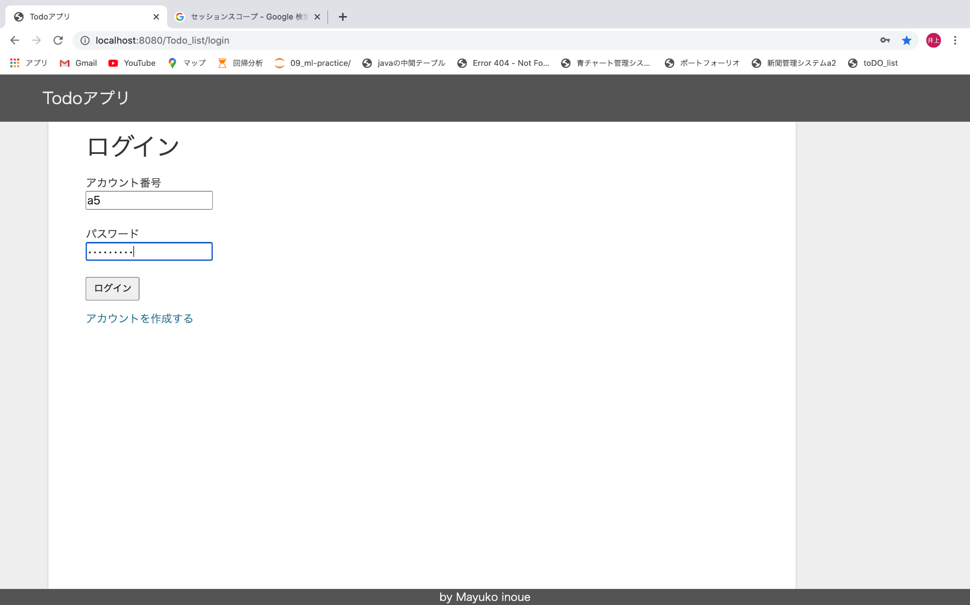
①ログイン画面
【サーブレット】PersonToppageServlet
【JSP】login/login.jsp
【from】
②
③
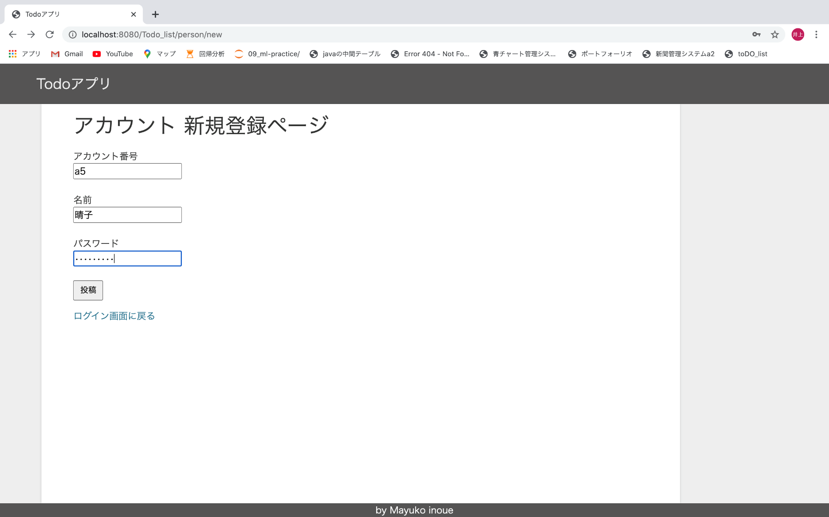
②アカウント新規作成画面
【サーブレット】PersonNewServlet
【JSP】/persons/new.jsp
【from】①
①(PersonCreateServletからリダイレクト）
①

 | ｆ

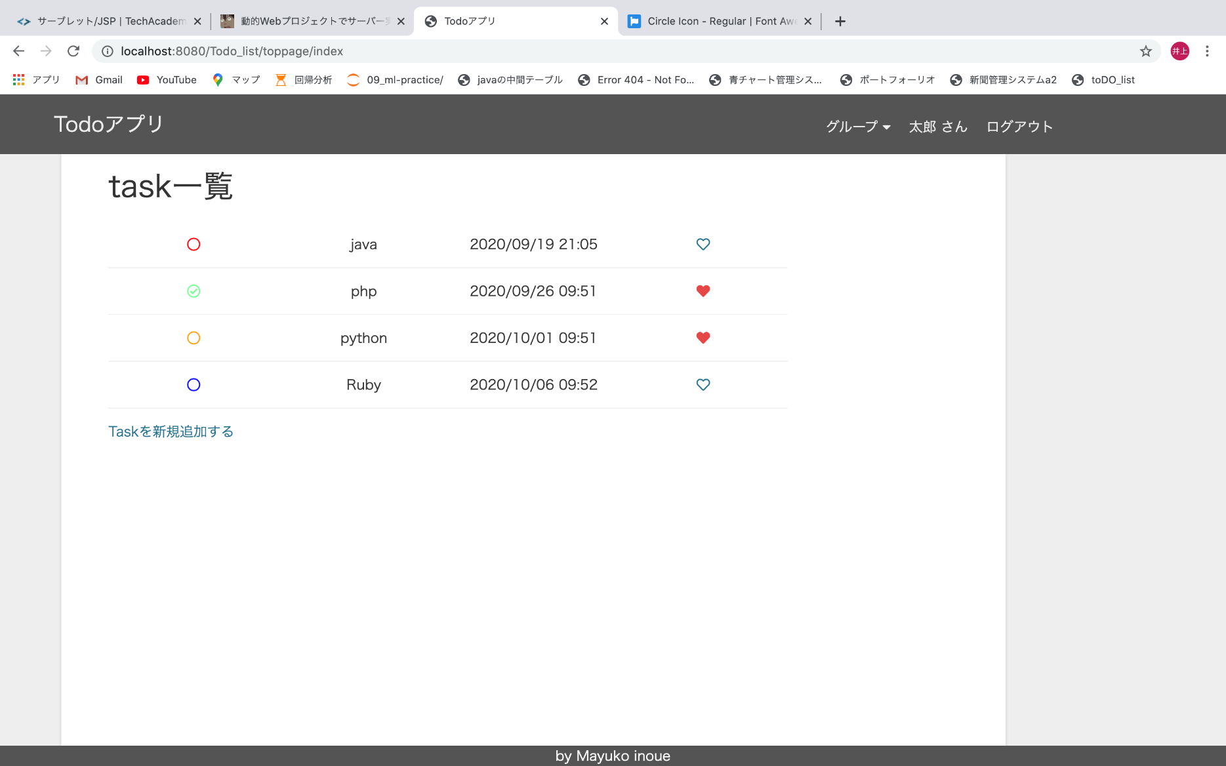
③ホーム画面（ログインしている人のtask一覧が分かる）
【サーブレット】PersonToppageServlet
【JSP】topPage/index.jsp
【from】①③⑥
【主なセッションスコープ】
login_person（ログインしているpersonインスタンス）
GroupBelong（ログインしている人が所属しているgroupインスタンスのリスト）
①
(LogoutServletからリダイレクト)
③
④
⑤
③（HeartCreateServletからリダイレクト）
③（HeartDestroyServletからリダイレクト）
⑪
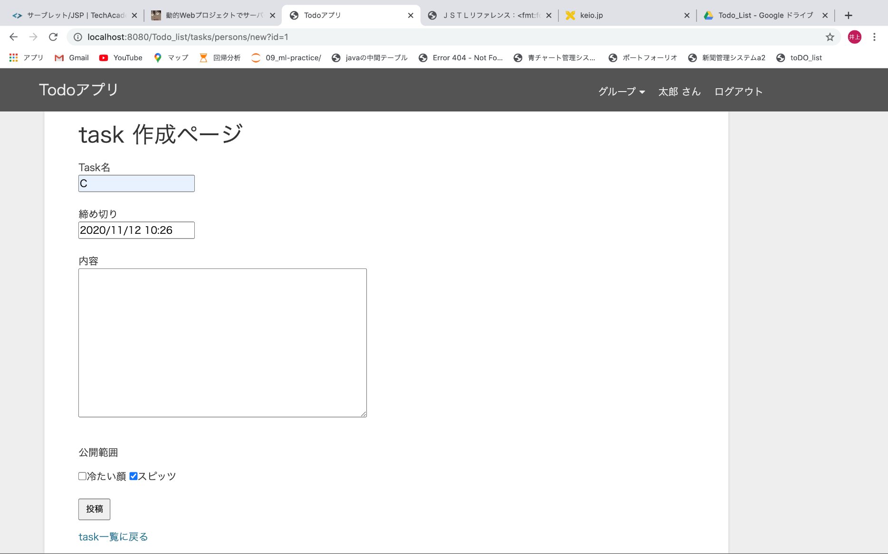
④task作成画面
【サーブレット】PersonTaskNewServlet
【JSP】tasks/person_tasks/new.jsp
【from】③
【主なセッションスコープ】
login_person
GroupBelong
③
③(PersonTaskCreateSerevletからリダイレクト）

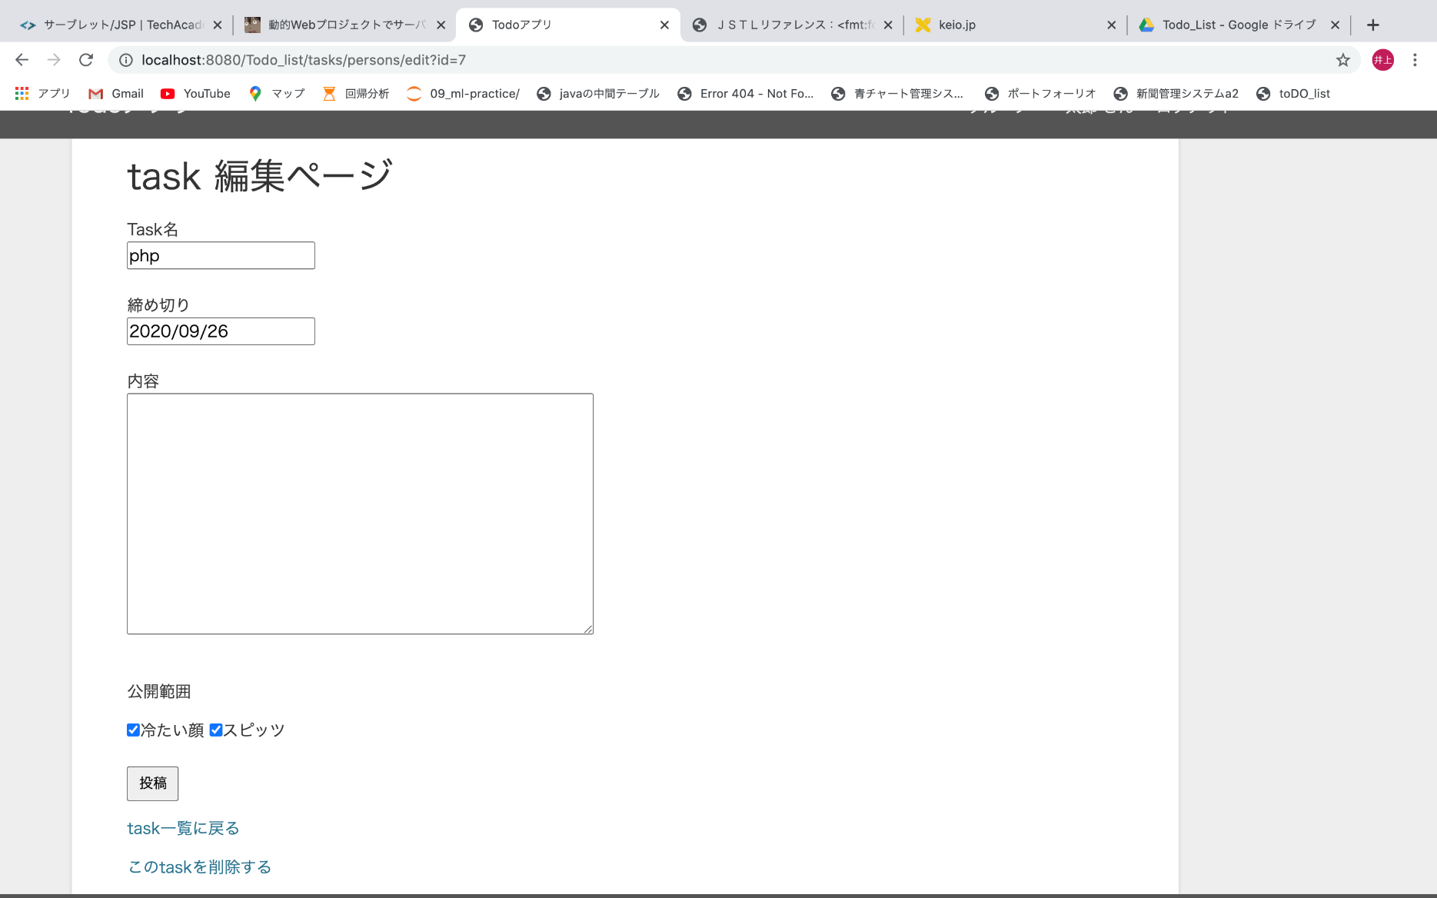
③
⑥task編集画面（登録済みのtaskを編集する）
【サーブレット】PersonTaskEditServlet
【JSP】tasks/person_tasks/edit.jsp
【from】⑤
【主なセッションスコープ】
login_person
GroupBelong
task_id（編集しようとしているtaskのid）
③ (PersonTaskUpdateServletからリダイレクト）
③ (PersonTaskDestroyServletからリダイレクト）

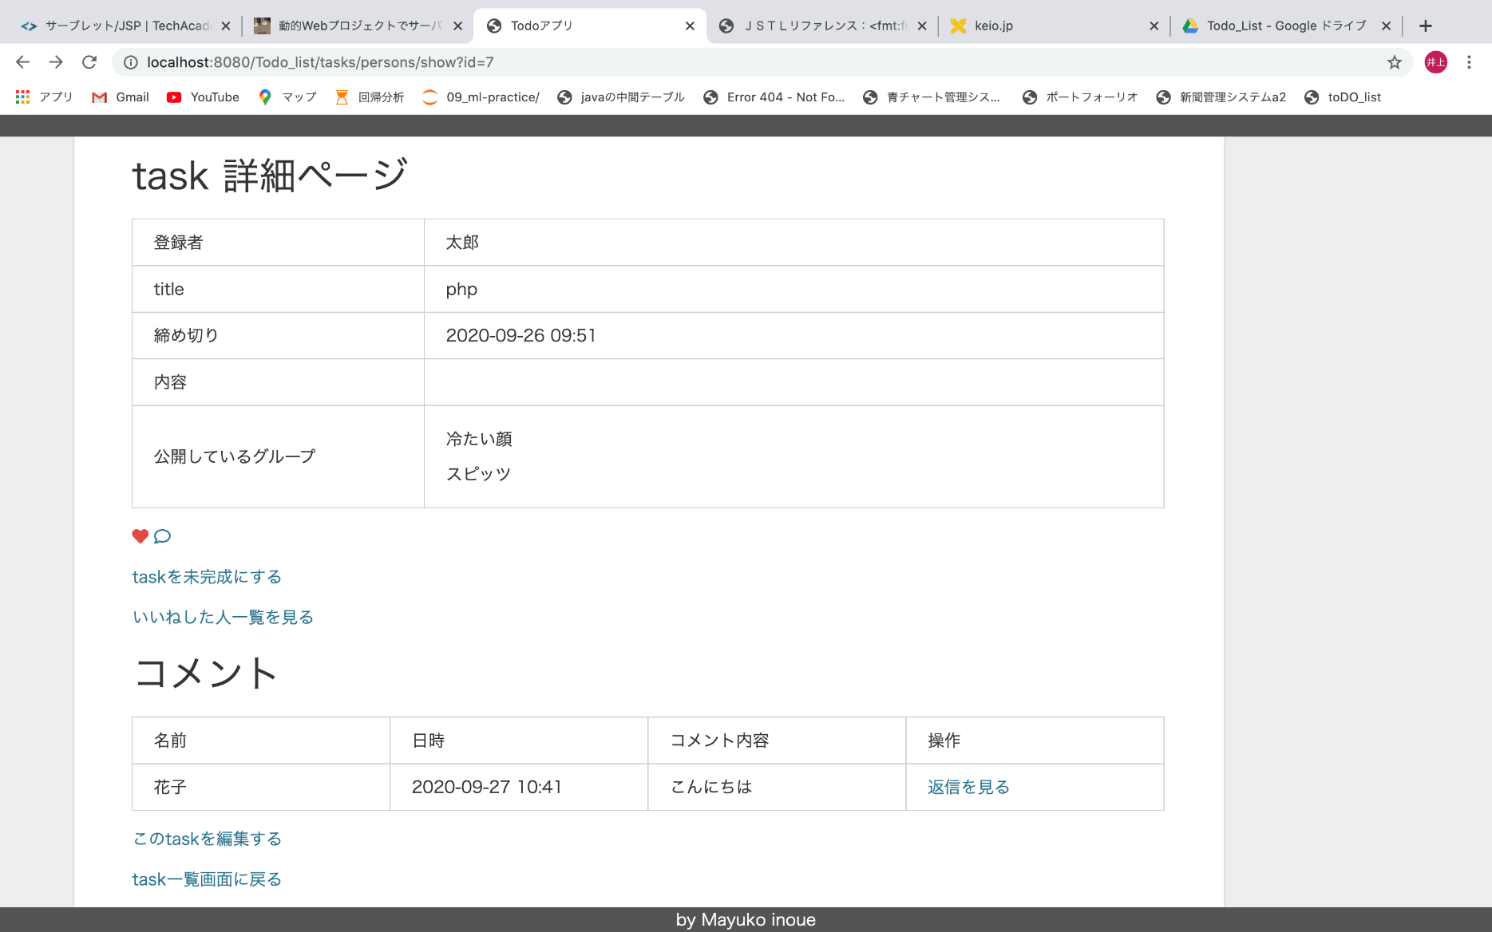
⑤task詳細画面（task詳細・taskについてのコメントが見れる）
【サーブレット】PersonTaskShowServlet
【JSP】tasks/person_tasks/show.jsp
【from】①⑤⑦
【主なセッションスコープ】
login_person
GroupBelong
③（HeartDestroyServletからリダイレクト、いいねを消したtaskをliked_taskとしてセッションスコープに格納）
③（TaskNoFinishServletからリダイレクト、未完了にしたtaskをfinish_taskとしてセッションスコープに格納）
⑩
⑦
③
⑥
⑧

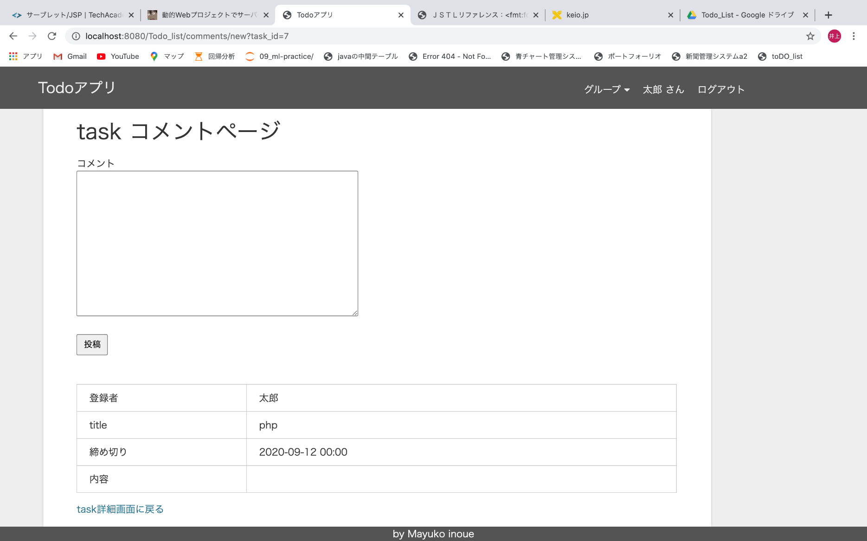
⑦taskコメント作成画面(taskに関するコメントを作成）
【サーブレット】CommentNewServlet
【JSP】comments/new.jsp
【from】⑤
【主なセッションスコープ】
login_person
GroupBelong
⑤
⑤（CommentCreateServletからリダイレクト、
コメントしたtaskをcommented_taskとしてセッションスコープに格納）
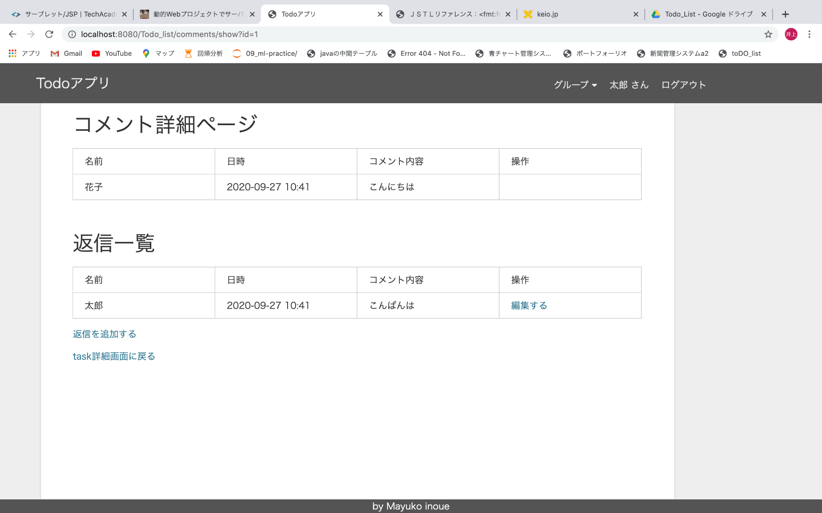
⑧taskコメント詳細画面（コメントに対する返信も見れる）
【サーブレット】CommentShowServlet
【JSP】comments/show.jsp
【from】⑤⑦'⑨
【主なセッションスコープ】
login_person
GroupBelong
origin_coment_id（もともとの一番上に表示されているコメントのid）
⑦’
⑨
⑤

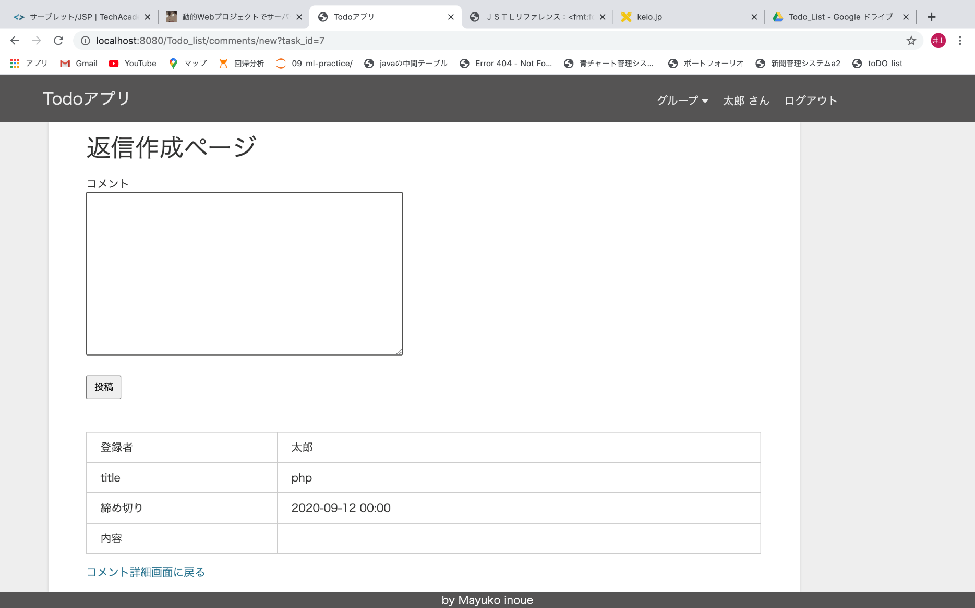
⑦’taskコメント作成画面【返信】
【サーブレット】CommentNewServlet
【JSP】comments/new.jsp
【from】⑧
【主なセッションスコープ】
login_person
GroupBelong
origin_coment_id（返信元のコメントのid）
⑧
⑧（CommentCreateServletからリダイレクト）
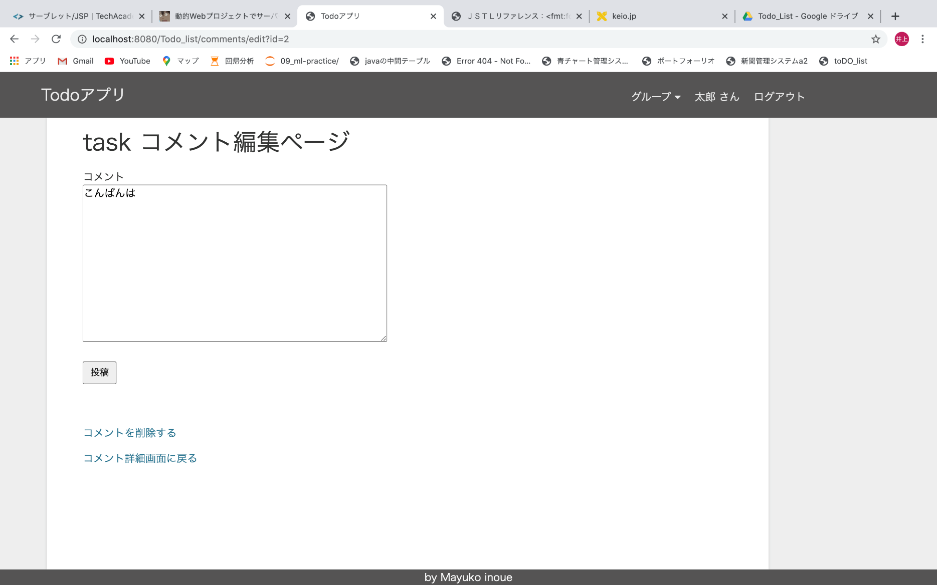
⑧
⑨taskコメント編集画面
【サーブレット】CommentEditServlet
【JSP】comments/edit.jsp
【from】⑧
【主なセッションスコープ】
login_person
GroupBelong
origin_coment_id
comment_id（編集しようとしているコメント）
⑧（CommentUpdateServletからリダイレクト）
⑧（CommentDestroyServletからリダイレクト）
⑧

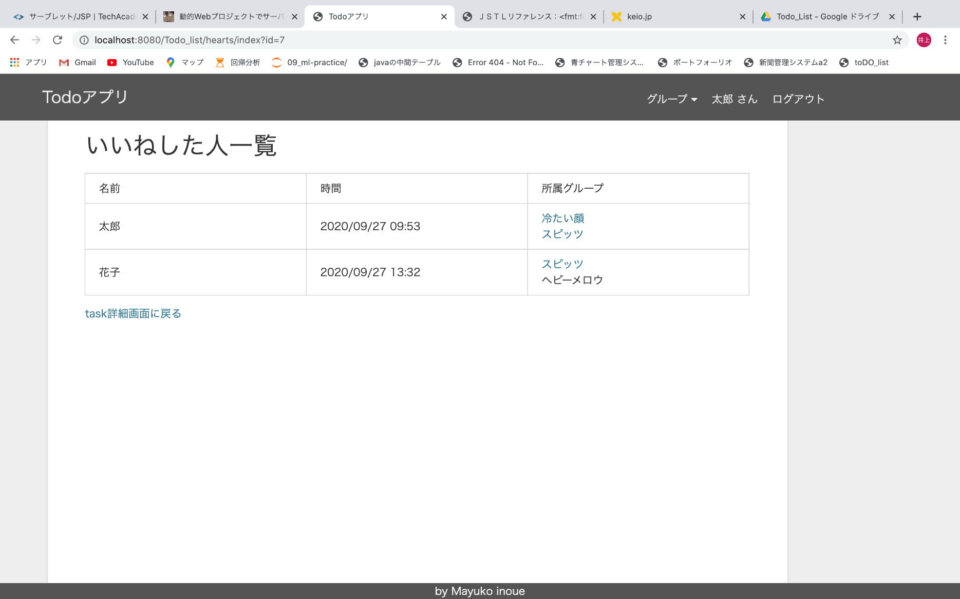
⑩taskいいね一覧画面（いいねした人の一覧）
【サーブレット】HeartIndexServlet
【JSP】hearts/index.jsp
【from】⑤
【主なセッションスコープ】
login_person
GroupBelong
⑤
㉗（スピッツグループにおける花子のトップページ）
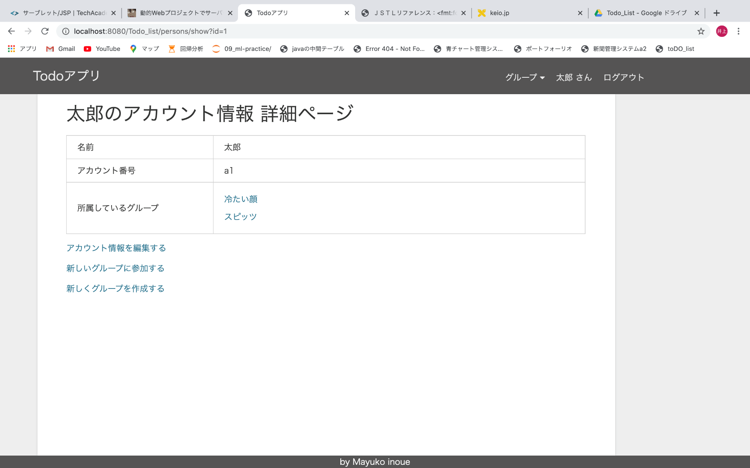
⑪myアカウント詳細画面（自分のアカウントの詳細ページ）
【サーブレット】PersonShowServlet
【JSP】persons/show.jsp
【from】すべてのページから
【主なセッションスコープ】
login_person
GroupBelong
⑫
⑬
⑭
⑮

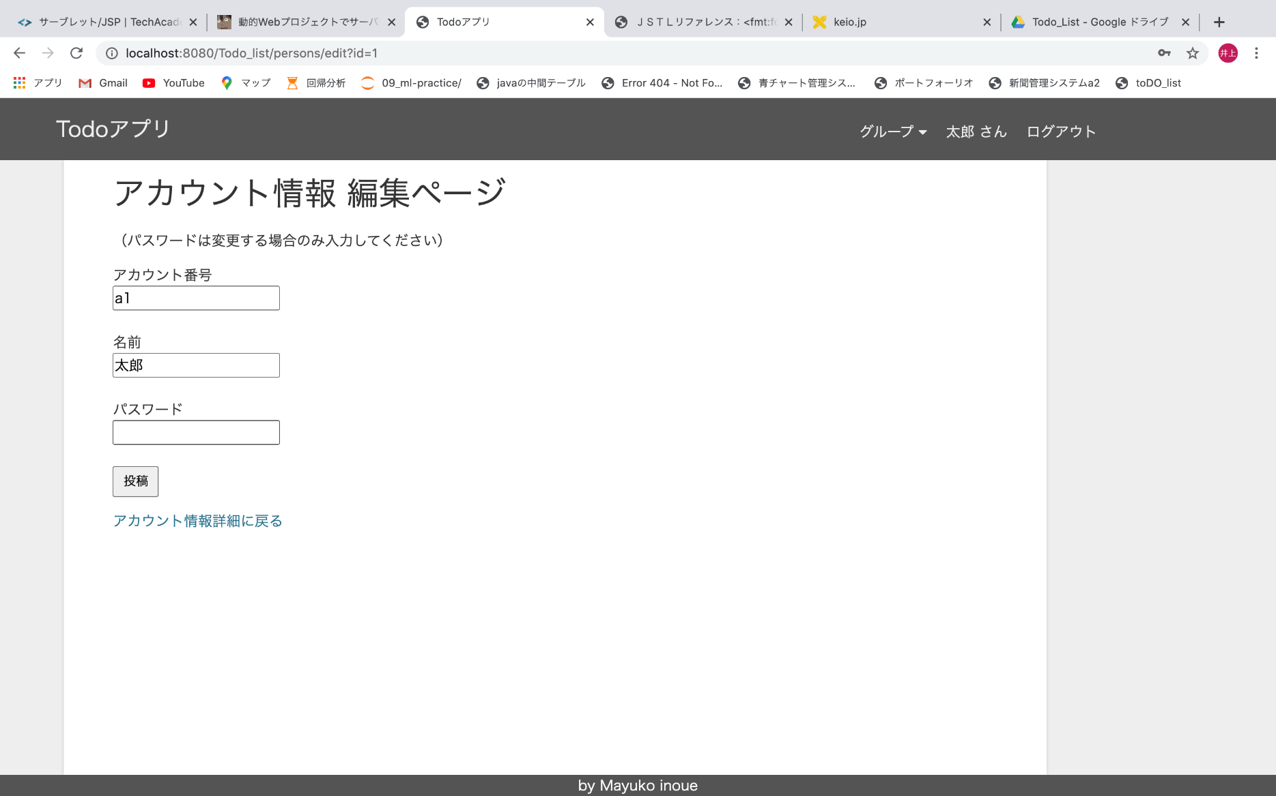
⑫myアカウント編集画面
【サーブレット】PersonEditServlet
【JSP】persons/edit.jsp
【from】⑪
【主なセッションスコープ】
login_person
GroupBelong
①（PersonUpdateServletからリダイレクト）

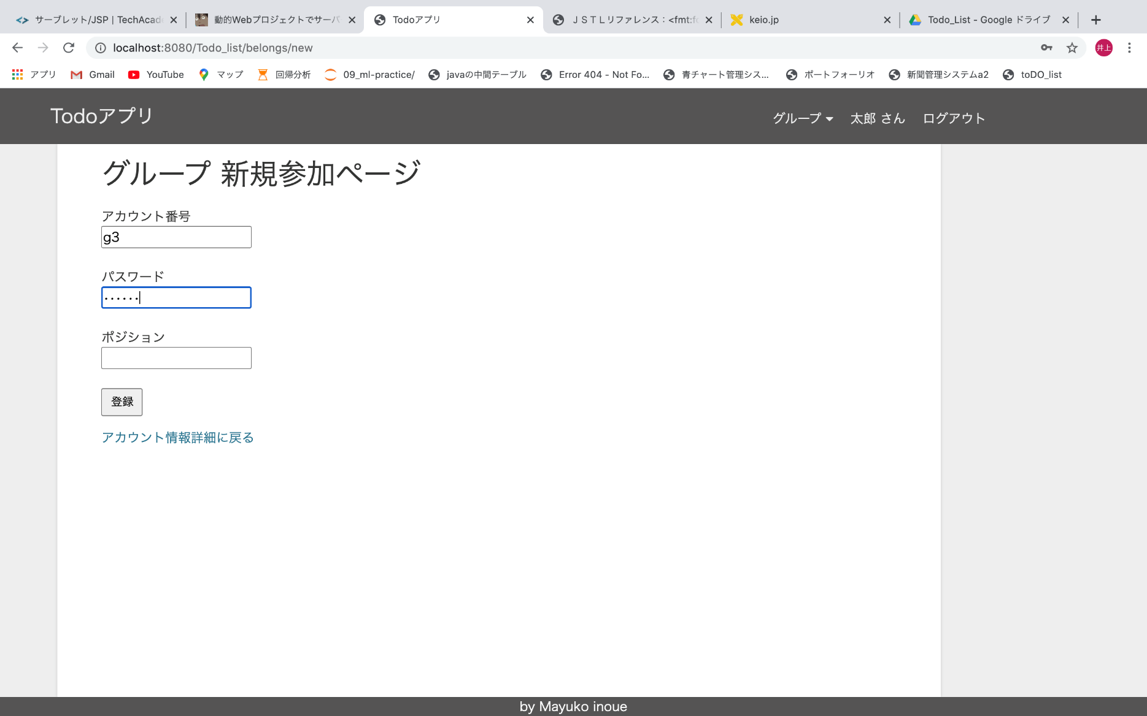
⑬グループ新規参加画面
【サーブレット】BelongNewServlet
【JSP】belongs/new.jsp
【from】⑪
【主なセッションスコープ】
login_person
GroupBelong
⑪
③（BelongCreateServletからリダイレクト）

⑪
⑪

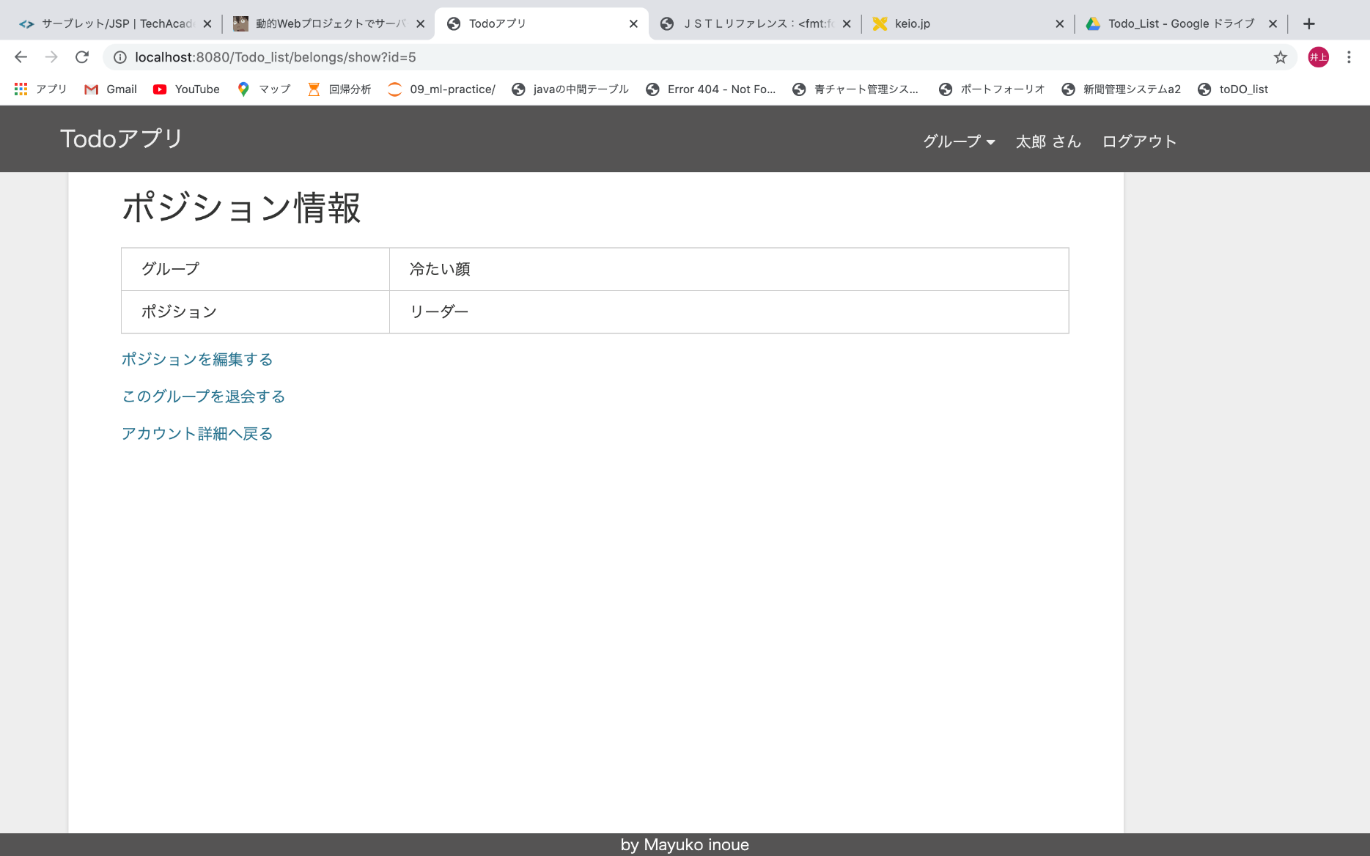
⑮ポジション情報画面（グループにおけるポジションを編集）
【サーブレット】BelongShowServlet
【JSP】belongs/show.jsp
【from】⑪
【主なセッションスコープ】
login_person
GroupBelong
⑯
⑪（BelongDestroyServletからリダイレクト）
⑪
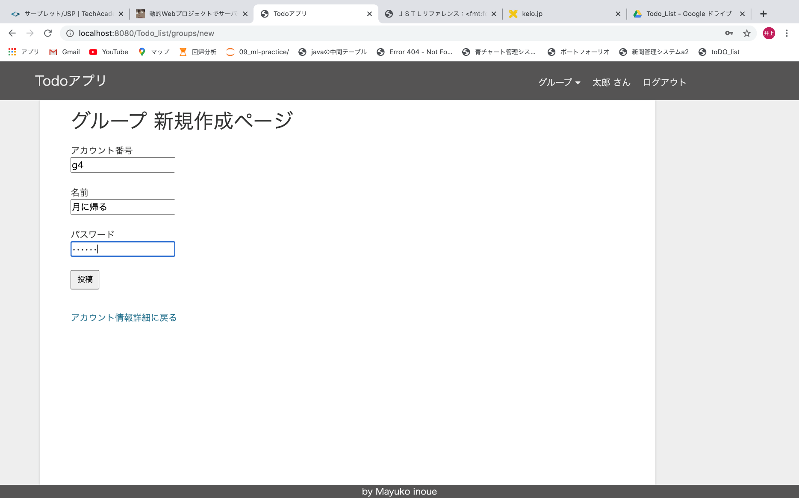
⑭グループ新規作成画面
【サーブレット】GroupNewServlet
【JSP】groups/new.jsp
【from】⑪
【主なセッションスコープ】
login_person
GroupBelong
③（GroupllfCreateServletからリダイレクト）
⑪

⑪

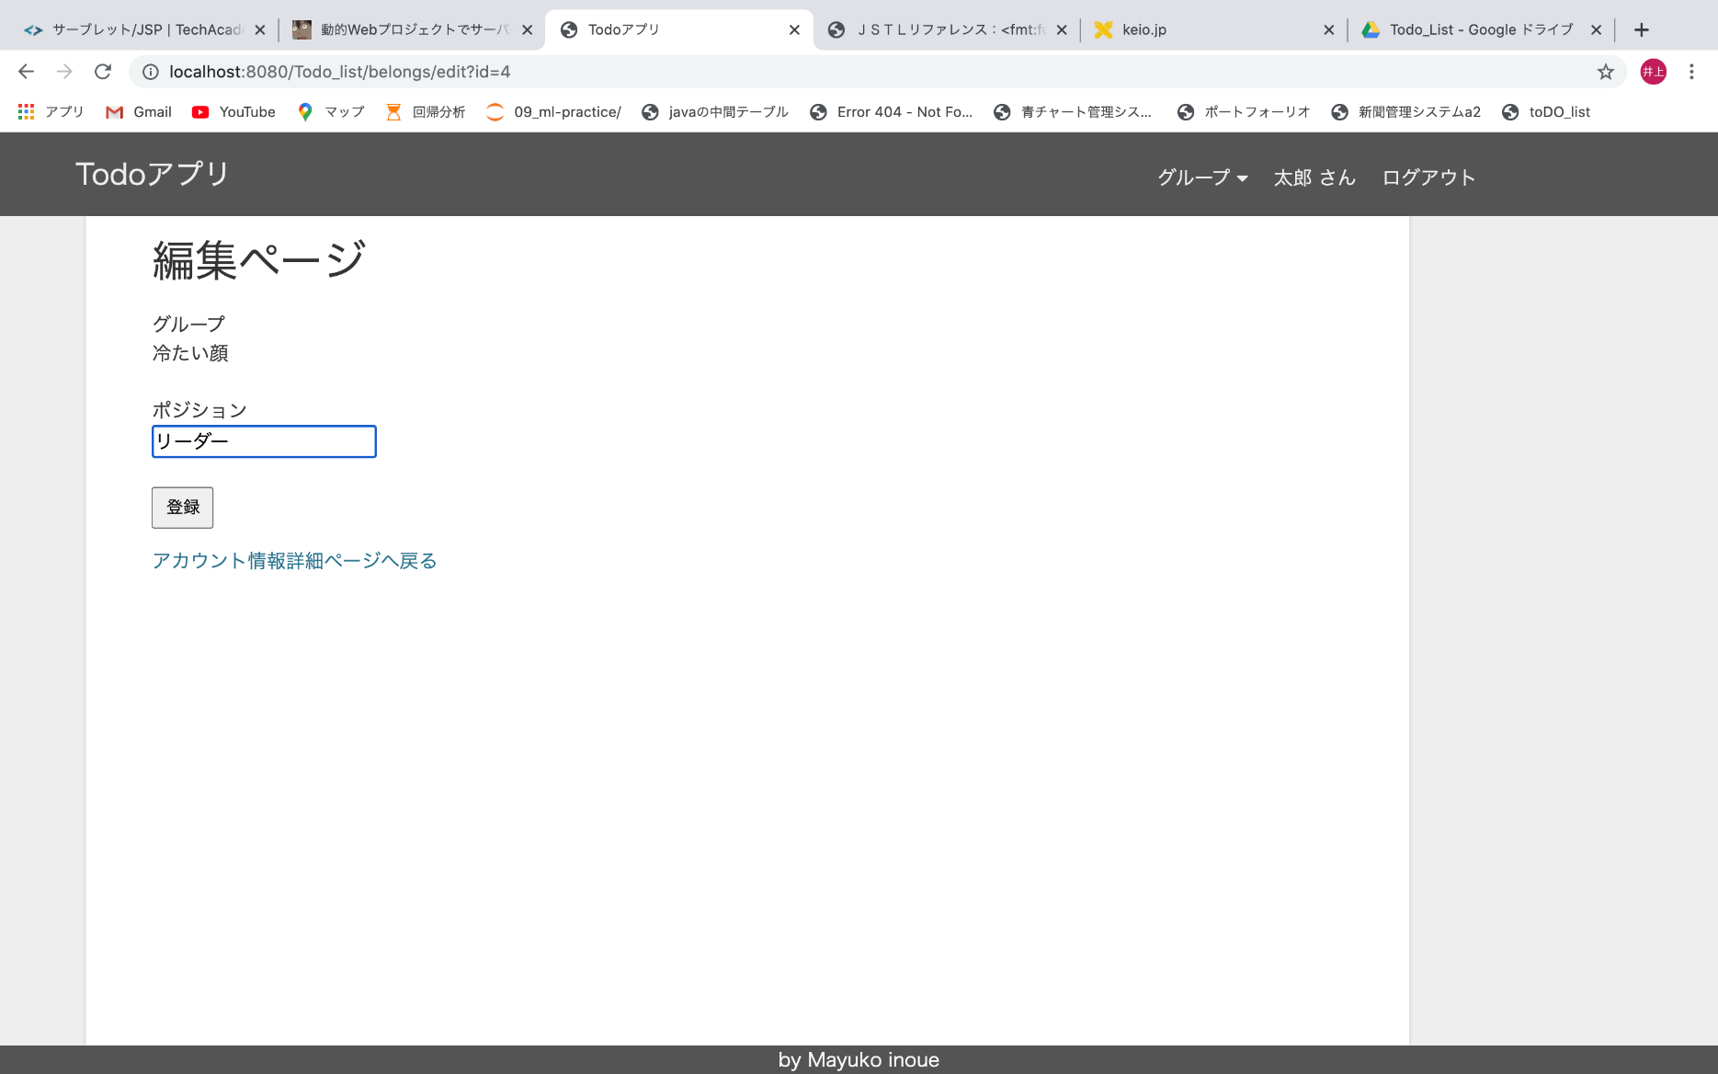
⑪
⑯ポジション情報編集画面
【サーブレット】BelongEditServlet
【JSP】belongs/edit.jsp
【from】⑮
【主なセッションスコープ】
login_person
GroupBelong
belong_id（編集しようとしているbelongのid）
⑪（BelongUpdateServletからリダイレクト）

m,lmklkllllfff

Sheet2
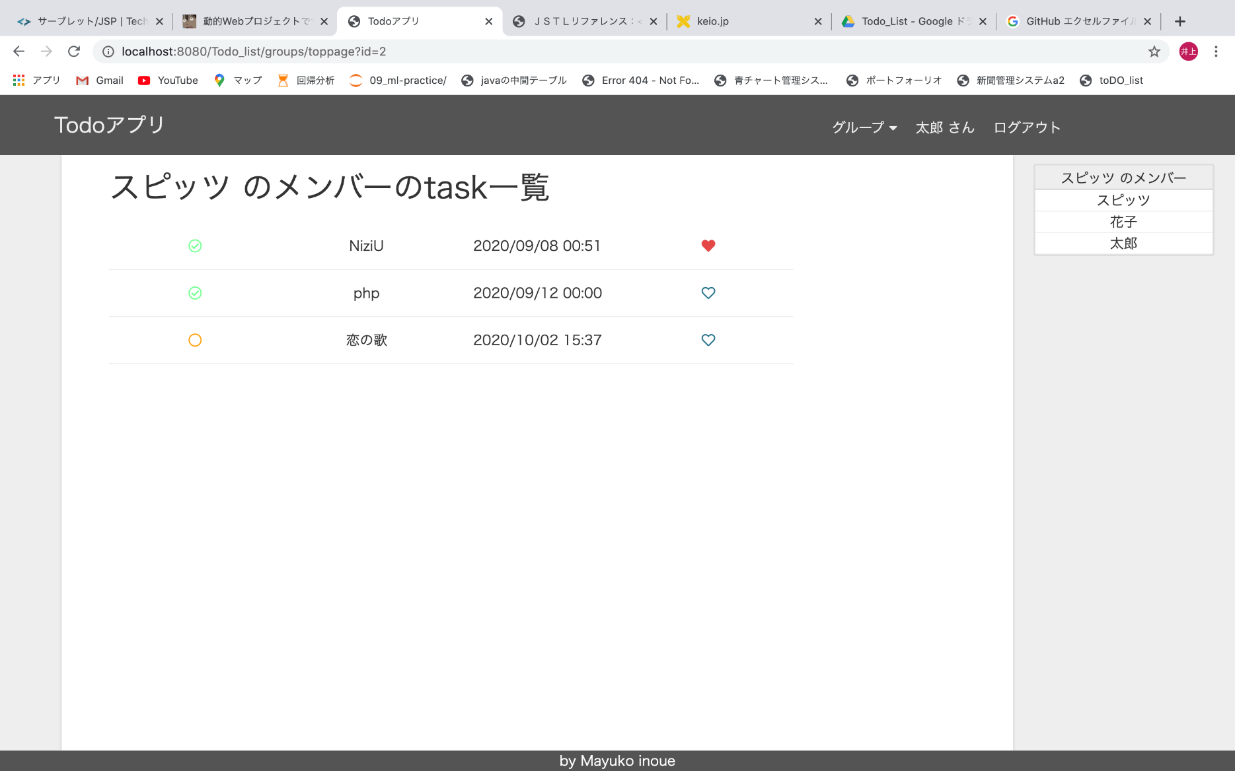
⑰グループメンバートップページ（そのグループに属しているメンバーやグループのtask一覧を表示）
【サーブレット】GroupMemberToppageServlet
【JSP】group_member/groupMembertoppage.jsp
【from】全てのページ
【主なセッションスコープ】
login_person
GroupBelong
group（今見ているgroupインスタンス、この例だとスピッツ）
ps（今見ているgroupに属しているpersonインスタンス）
⑰
⑲
㉒
㉓
㉗

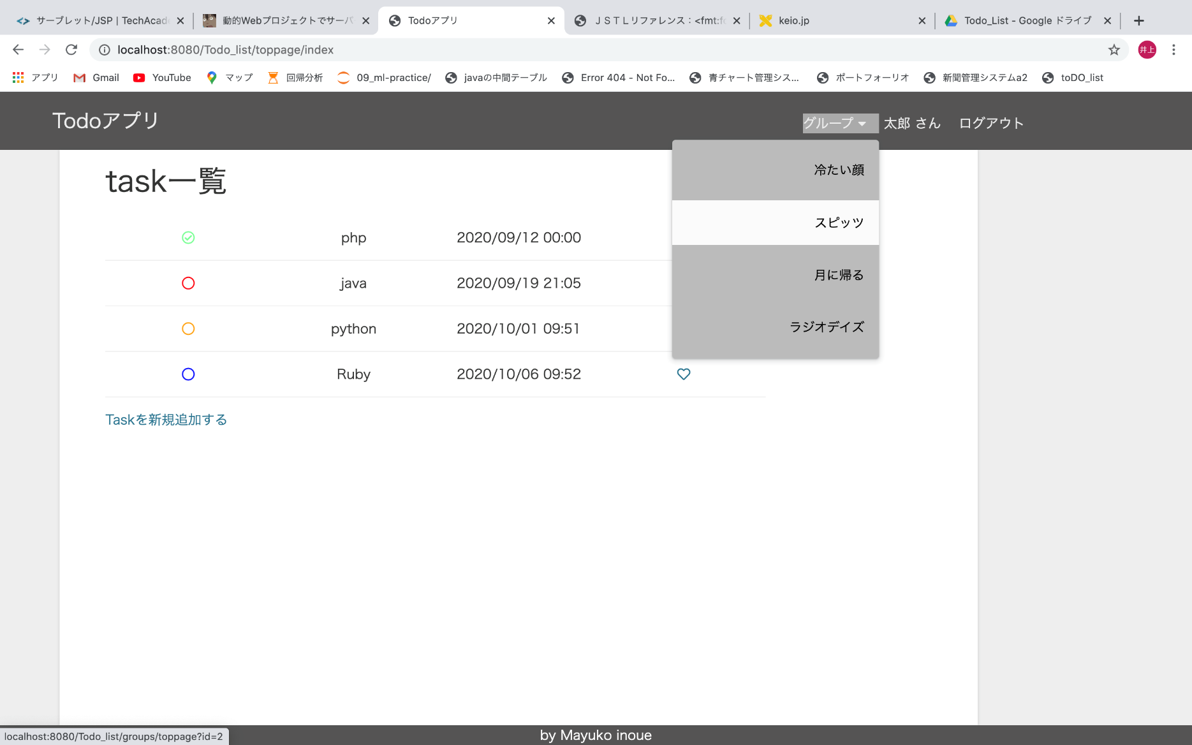
⑰（⑱）

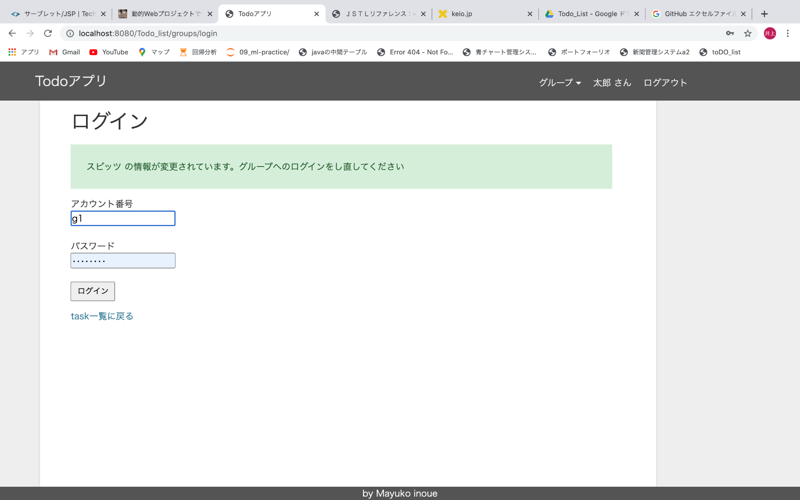
⑱グループログインページ（groupを最後に見た時より後にgroupの情報が更新されていた場合は、このページに遷移し、新しいgroupアカウント番号やパスワードを入力しなおす）
【サーブレット】GroupLoginServlet
【JSP】login/group_login.jsp
【from】全てのページ
【主なセッションスコープ】
login_person
GroupBelong
origin_group（ログインしようとしているgroupインスタンス）
⑰（GropuLoginServletからリダイレクト）

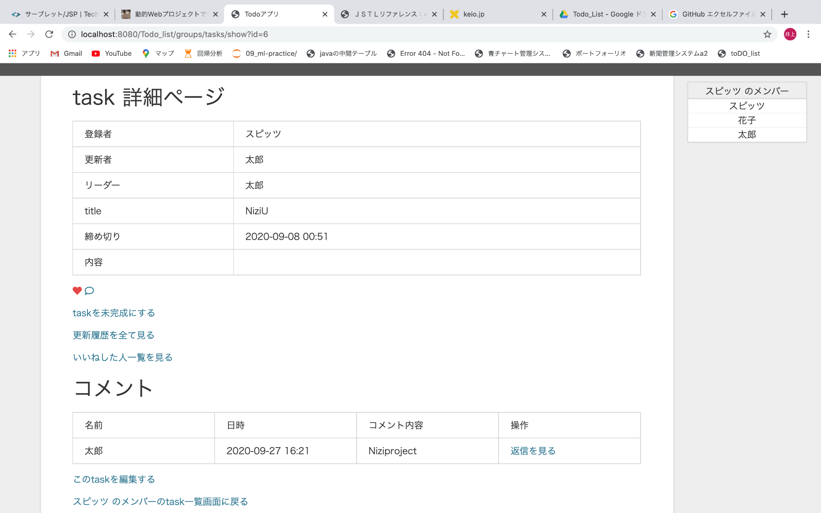
⑲Groupのtask詳細ページ
【サーブレット】GroupTaskShowServlet
【JSP】tasks/group_tasks/show.jsp
【from】⑰㉓
【主なセッションスコープ】
login_person
GroupBelong
group
ps
（㉓から来た場合はaccount）
⑰（㉓から来た場合は㉓）
⑳
㉑
⑩（セッションスコープgroup、accountの有無で、⑩の「task詳細に戻る」のリンクを区別）
⑦（セッションスコープgroup、accountの有無で、⑦の「task詳細に戻る」のリンクを区別）
⑧
（セッションスコープgroup、accountの有無で、
⑧の「task詳細に戻る」のリンクを区別）

③

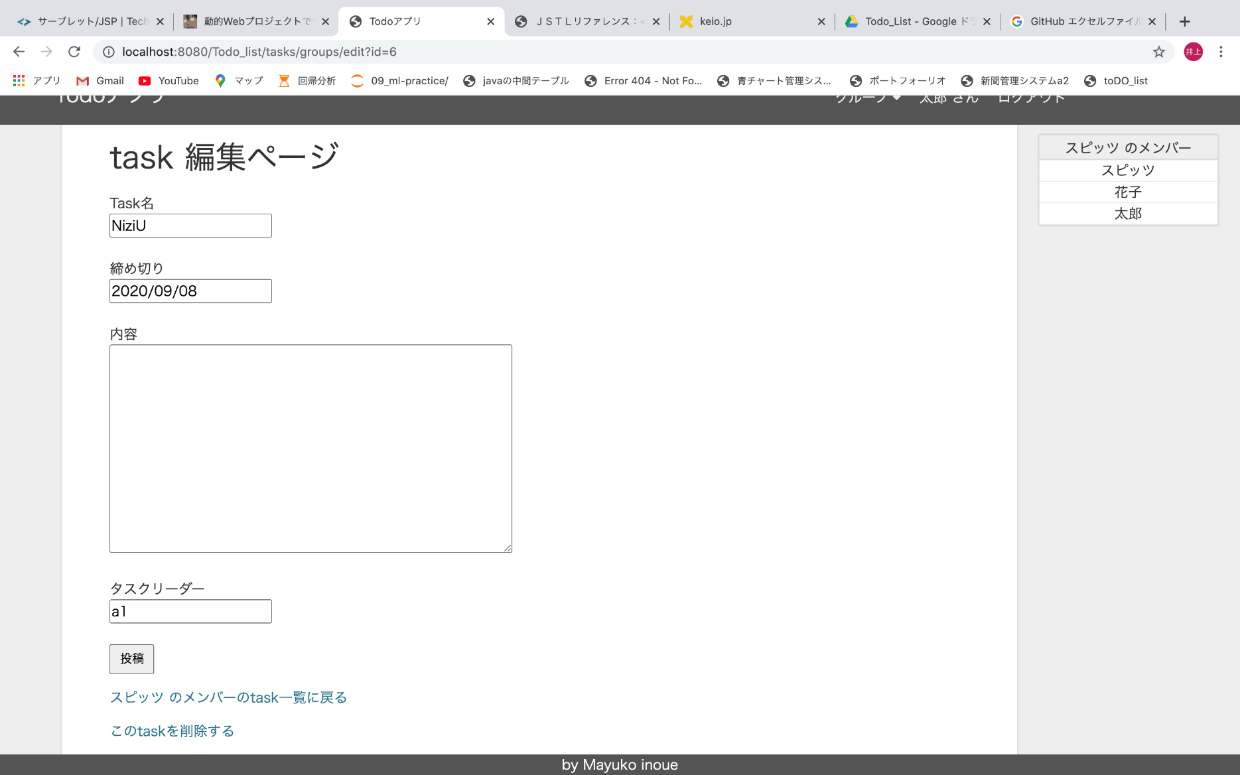
⑳Groupのtask編集ページ（タスクリーダーは、更新する人がタスクリーダーの時のみ、変更できる）
【サーブレット】GroupTaskEditServlet
【JSP】tasks/group_tasks/edit.jsp
【from】⑲
【主なセッションスコープ】
login_person
GroupBelong
group
ps
task_id（編集しようとしているtaskのid）
⑰（㉓→⑳ときている場合は、㉓）（GroupTaskUpdateServletからリダイレクト）
⑰（㉓→⑳ときている場合は、㉓）（GroupTaskDestroyServletからリダイレクト）
⑰（㉓→⑳ときている場合は、㉓）
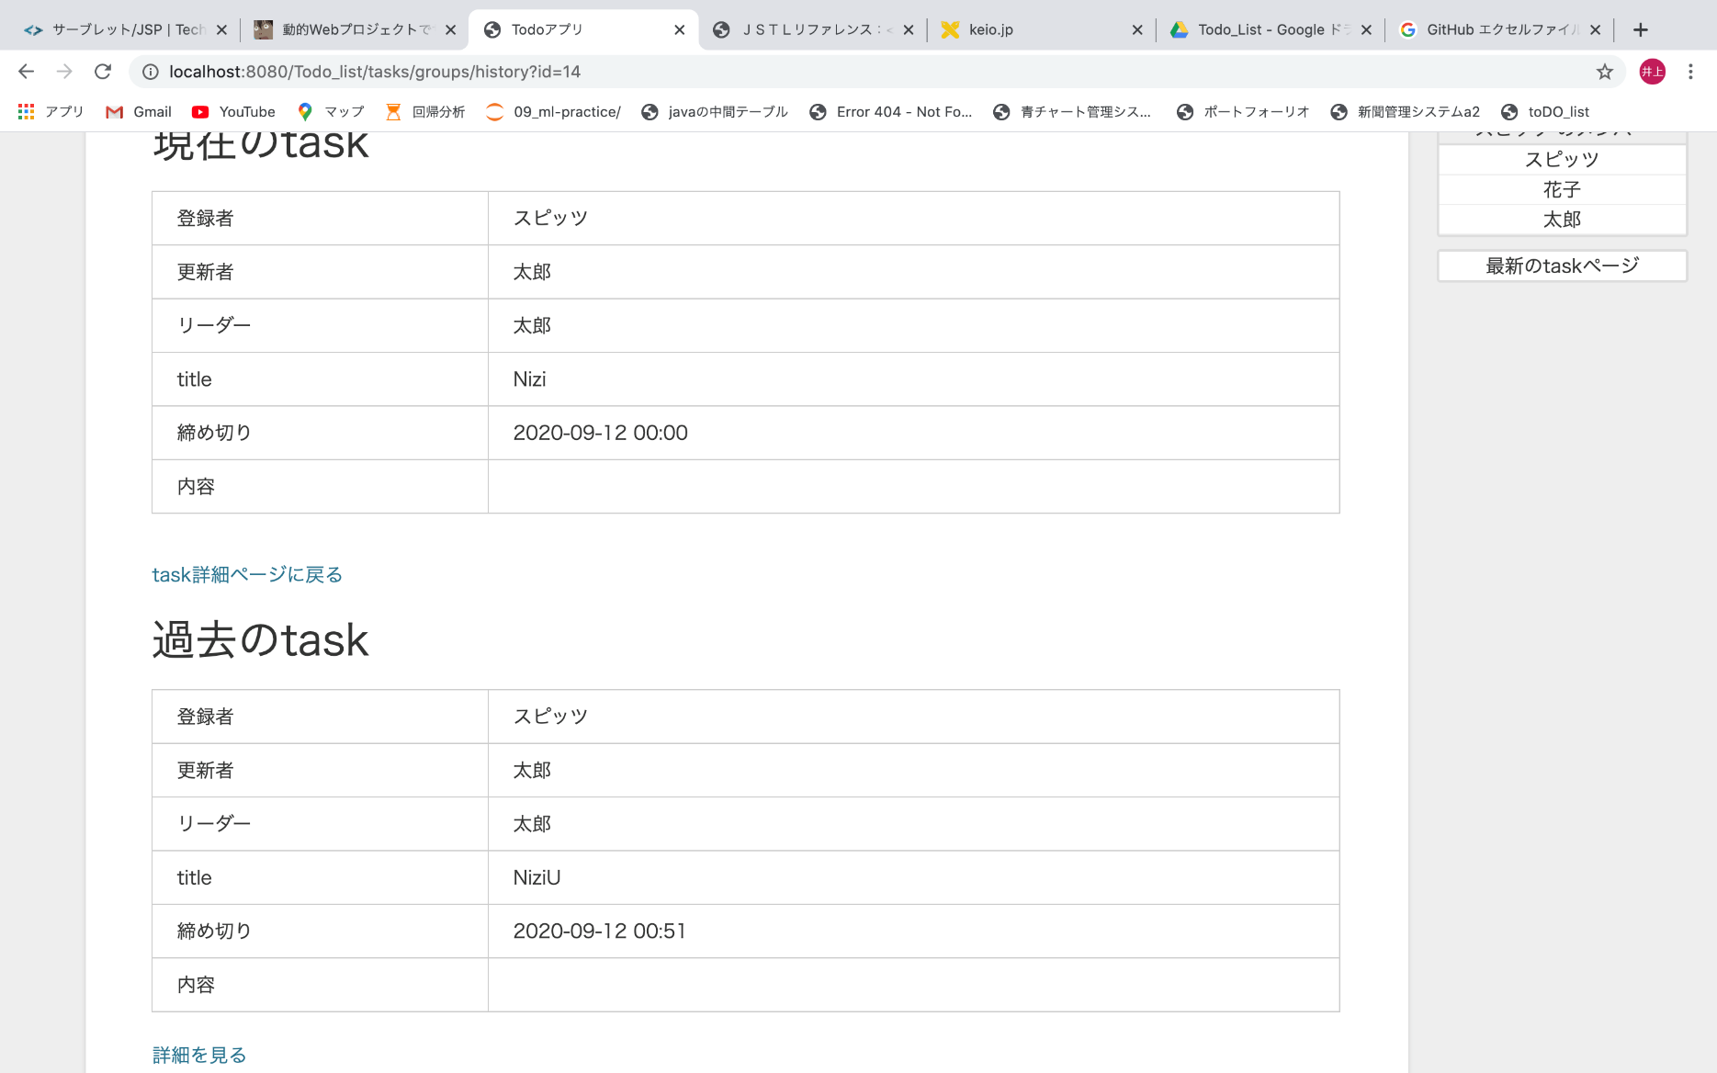
㉑Groupのtask更新履歴ページ（groupのtaskの更新履歴を表示）
【サーブレット】GroupTaskHisotryServlet
【JSP】tasks/group_tasks/history.jsp
【from】⑲
【主なセッションスコープ】
login_person
GroupBelong
group
ps
updated_task（最新のtask、画面の一番上）
⑲
⑲'
⑲

⑰（㉓→⑳ときている場合は、㉓）

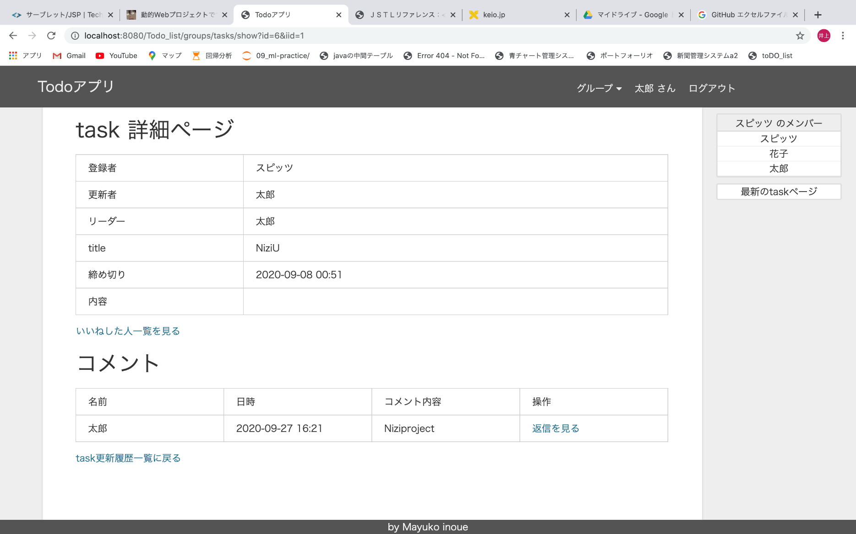
⑲'Groupのtask詳細ページ【過去のtask】
【サーブレット】GroupTaskShowServlet
【JSP】tasks/group_tasks/show.jsp
【from】㉑
【主なセッションスコープ】
login_person
GroupBelong
group
ps
updated_task
⑲
㉑
⑩（セッションスコープupdated_taskの有無で、⑩の「task詳細に戻る」のリンクを区別）
⑧
（セッションスコープupdated_taskの有無で、
⑧の「task詳細に戻る」のリンクを区別）

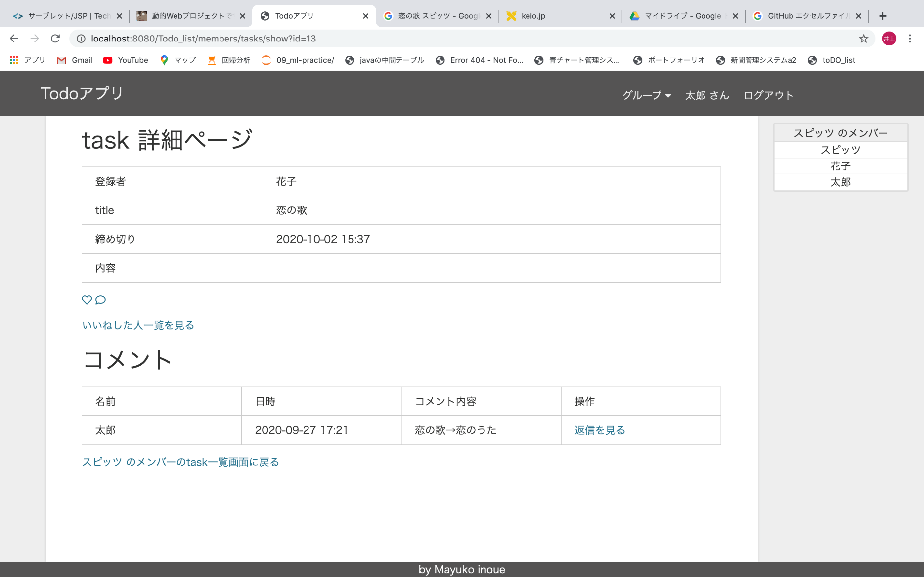
㉒Groupのメンバーのtask詳細ページ
【サーブレット】MemberTaskShowServlet
【JSP】tasks/member_tasks/show.jsp
【from】⑰㉗
【主なセッションスコープ】
login_person
GroupBelong
group
ps
（㉗から来た場合はaccountも）
⑦（セッションスコープgroupの有無で、⑦の「task詳細に戻る」のリンクを区別）
⑧
（セッションスコープgroupの有無で、
⑧の「task詳細に戻る」のリンクを区別）
⑰（㉗から来た場合は㉗）
⑩（セッションスコープgroupの有無で、⑩の「task詳細に戻る」のリンクを区別）

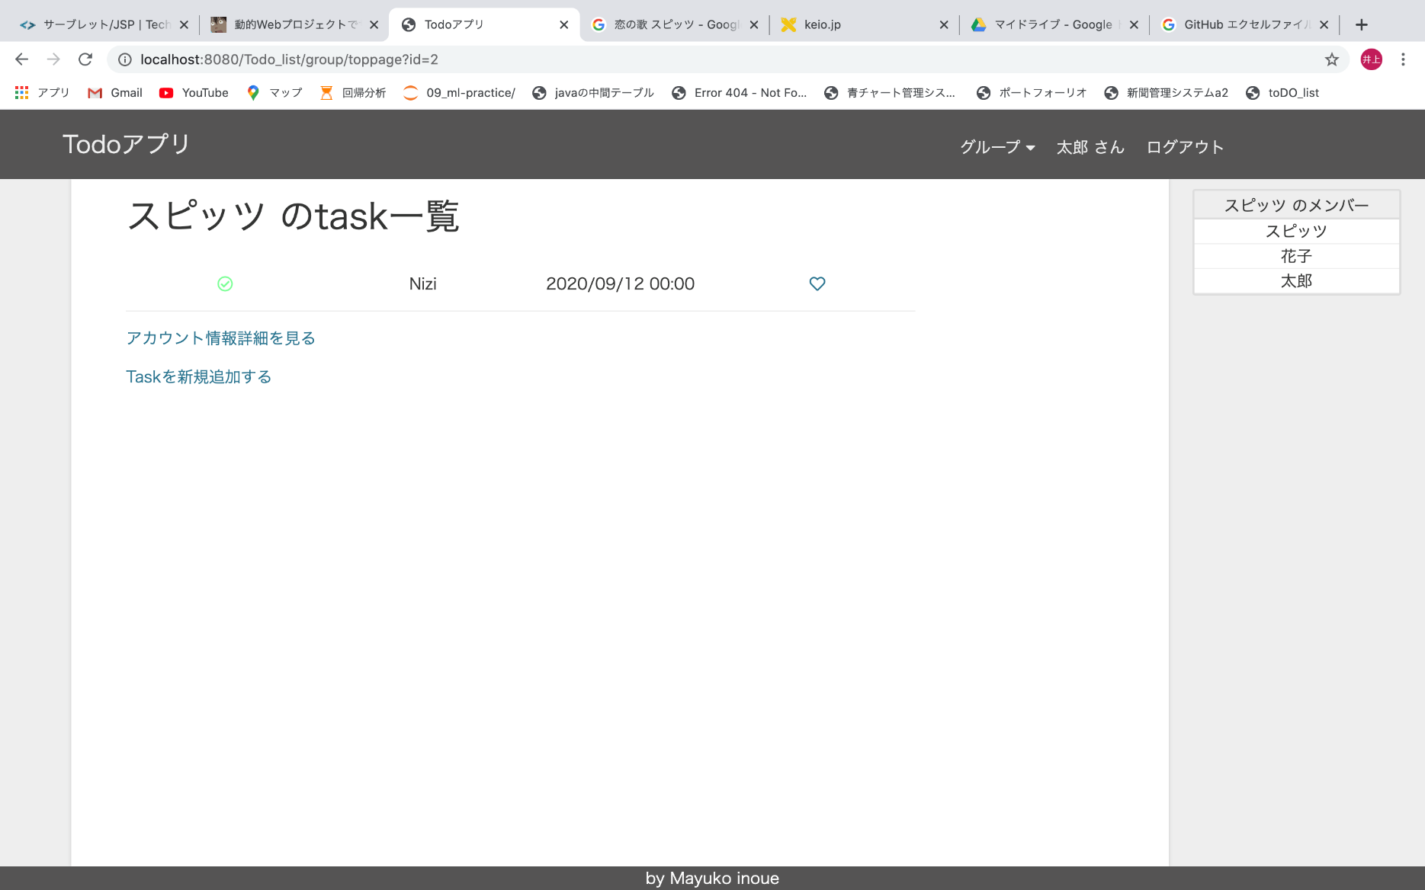
㉓グループトップページ（グループのtask一覧を表示）
【サーブレット】GroupToppageServlet
【JSP】groups/toppage.jsp
【from】下の写真の★の部分から
【主なセッションスコープ】
login_person
GroupBelong
group
ps
account（トップページのaccount、ここではスピッツ）
★
㉔
㉕
⑲
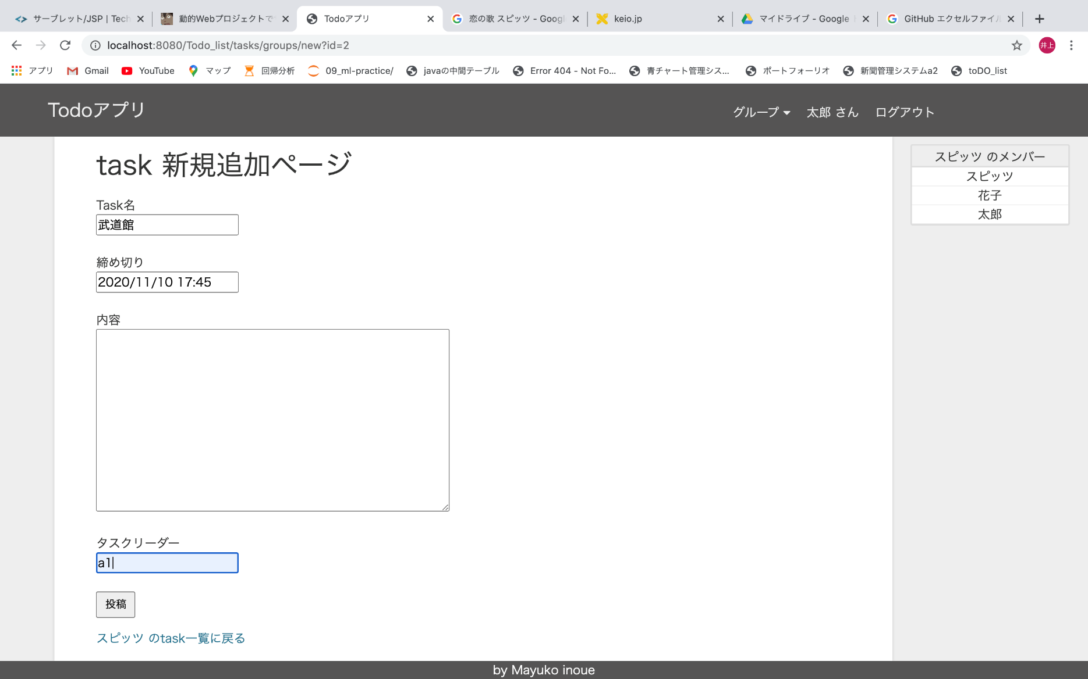
㉔グループtask新規作成ページ（グループのtaskを追加）
【サーブレット】GroupTaskNewServlet
【JSP】tasks/group_tasks/new.jsp
【from】㉓
【主なセッションスコープ】
login_person
GroupBelong
group
ps
account（トップページのaccount、ここではスピッツ）
㉓（GroupTaskCreateServletからリダイレクト）
㉓

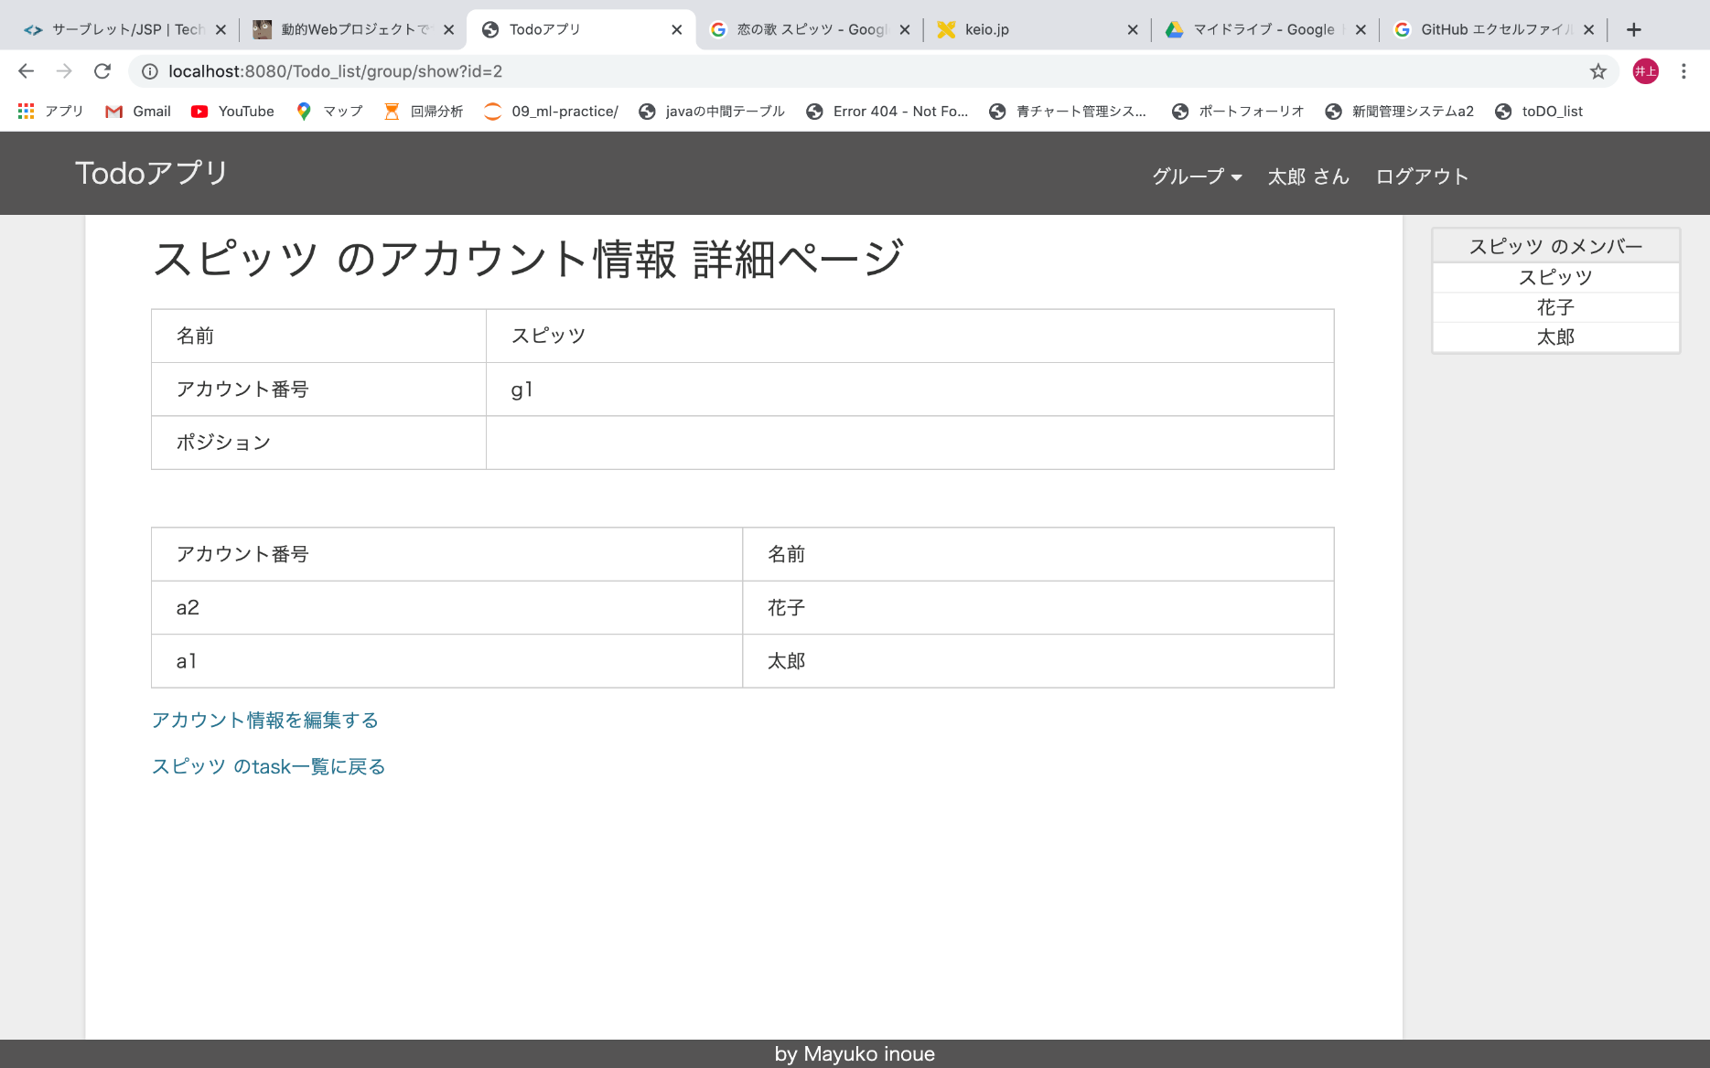
㉕グループアカウント情報詳細ページ
【サーブレット】GroupShowServlet
【JSP】groups/show.jsp
【from】㉓
【主なセッションスコープ】
login_person
GroupBelong
group
ps
account（トップページのaccount、ここではスピッツ）
㉓
㉖
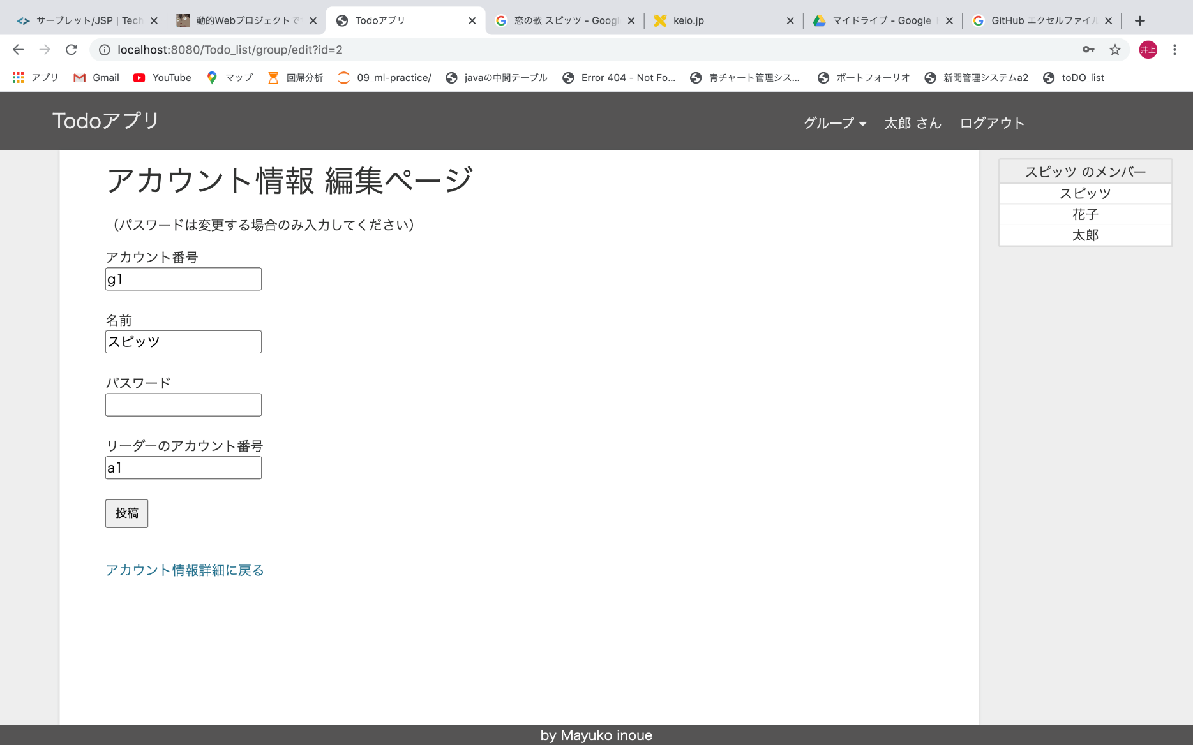
㉖グループアカウント情報編集ページ（編集できるのはグループのリーダーのみ）
【サーブレット】GroupEditServlet
【JSP】groups/edit.jsp
【from】㉕
【主なセッションスコープ】
login_person
GroupBelong
group
ps
account（トップページのaccount、ここではスピッツ） ｂ
㉓（GroupUpdatServletからリダイレクト）
㉕

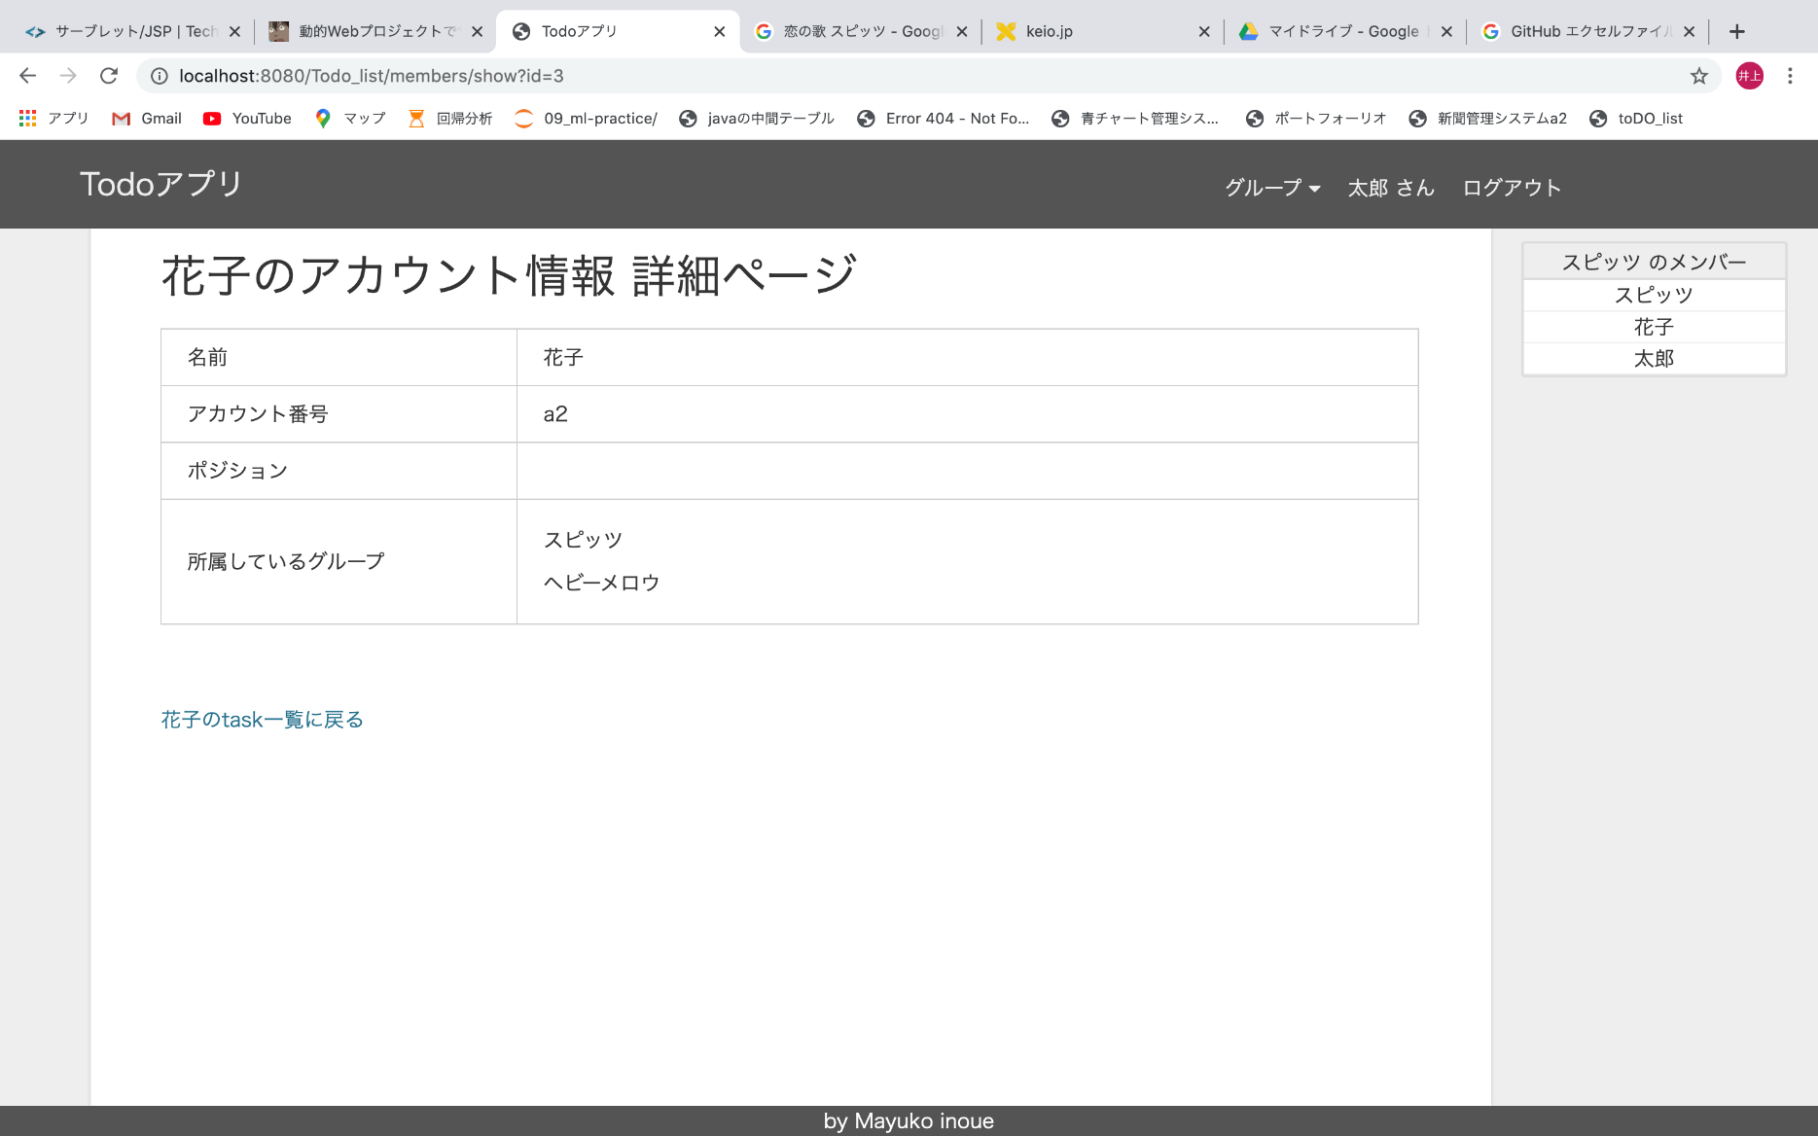
㉘メンバーアカウント情報編集ページ
【サーブレット】MemberShowtServlet
【JSP】members/show.jsp
【from】㉗
【主なセッションスコープ】
login_person
GroupBelong
group
ps
account（トップページのaccount、ここではスピッツ）
㉗

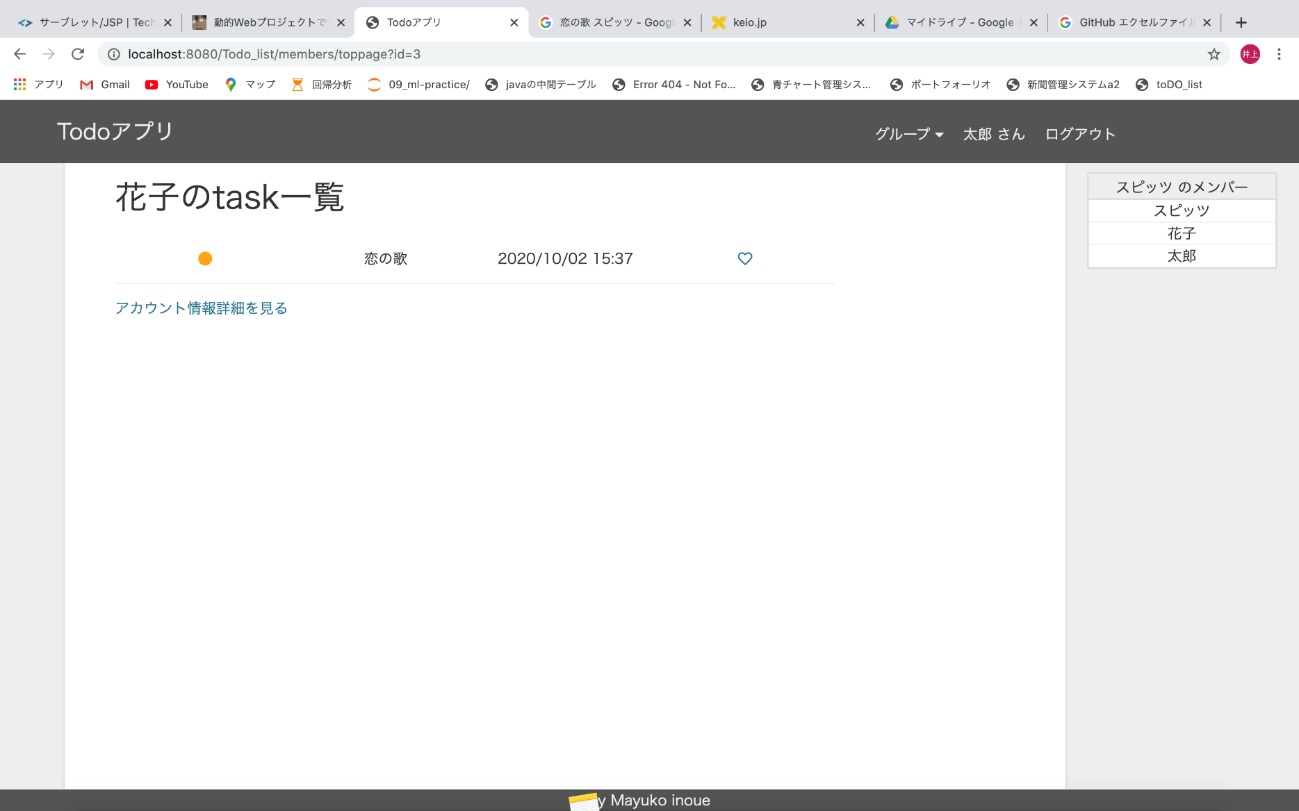
㉗メンバートップページ（同じグループに所属しているメンバーのtask一覧を表示）
【サーブレット】MemberToppageServlet
【JSP】members/toppage.jsp
【from】下の写真の★の部分から、㉘
【主なセッションスコープ】
login_person
GroupBelong
group
ps
account（トップページのaccount、ここでは花子）
★
㉘

